P-t_Main
Count | Time | PB | Ps | PM
1 | 9/23/19 | -70.5 | 617.5 | -688 | Ps | Ps_v_01
2 | 9/23/19 | -17.3 | 670.7 | -688
3 | 9/23/19 | 34.7 | 722.7 | -688
4 | 9/23/19 | 85.3 | 773.3 | -688
5 | 9/23/19 | 134.4 | 822.4 | -688
6 | 9/23/19 | 181.8 | 869.8 | -688
7 | 9/23/19 | 227.4 | 915.4 | -688
8 | 9/23/19 | 271.1 | 959.1 | -688
9 | 9/23/19 | 312.9 | 1000.9 | -688
10 | 9/23/19 | 352.5 | 1040.5 | -688
11 | 9/23/19 | 390.1 | 1078.1 | -688
12 | 9/23/19 | 425.4 | 1113.4 | -688
13 | 9/23/19 | 458.3 | 1146.3 | -688
14 | 9/23/19 | 488.9 | 1176.9 | -688
15 | 9/23/19 | 517 | 1205 | -688
16 | 9/23/19 | 542.7 | 1230.7 | -688
17 | 9/23/19 | 565.8 | 1253.8 | -688
18 | 9/23/19 | 586.2 | 1274.2 | -688
19 | 9/23/19 | 604.1 | 1292.1 | -688
20 | 9/23/19 | 619.2 | 1307.2 | -688
21 | 9/23/19 | 631.6 | 1319.6 | -688
22 | 9/23/19 | 641.3 | 1329.3 | -688
23 | 9/23/19 | 648.3 | 1336.3 | -688
24 | 9/23/19 | 652.5 | 1340.5 | -688
25 | 9/23/19 | 653.8 | 1341.8 | -688
26 | 9/23/19 | 652.5 | 1340.5 | -688
27 | 9/23/19 | 648.3 | 1336.3 | -688
28 | 9/23/19 | 641.3 | 1329.3 | -688
29 | 9/23/19 | 631.7 | 1319.7 | -688
30 | 9/23/19 | 619.2 | 1307.2 | -688
31 | 9/23/19 | 604.1 | 1292.1 | -688
32 | 9/23/19 | 586.3 | 1274.3 | -688
33 | 9/23/19 | 565.8 | 1253.8 | -688
34 | 9/23/19 | 542.7 | 1230.7 | -688
35 | 9/23/19 | 517.1 | 1205.1 | -688
36 | 9/23/19 | 488.9 | 1176.9 | -688
37 | 9/23/19 | 458.4 | 1146.4 | -688
38 | 9/23/19 | 425.4 | 1113.4 | -688
39 | 9/23/19 | 390.1 | 1078.1 | -688
40 | 9/23/19 | 352.6 | 1040.6 | -688
41 | 9/23/19 | 312.9 | 1000.9 | -688
42 | 9/23/19 | 271.1 | 959.1 | -688
43 | 9/23/19 | 227.4 | 915.4 | -688
44 | 9/23/19 | 181.8 | 869.8 | -688
45 | 9/23/19 | 134.4 | 822.4 | -688
46 | 9/23/19 | 85.4 | 773.4 | -688
47 | 9/23/19 | 34.8 | 722.8 | -688
48 | 9/23/19 | -17.2 | 670.8 | -688
49 | 9/23/19 | -70.5 | 617.5 | -688
50 | 9/23/19 | -124.8 | 563.2 | -688
51 | 9/23/19 | -180.1 | 507.9 | -688
52 | 9/23/19 | -236 | 452 | -688
53 | 9/23/19 | -292.5 | 395.5 | -688
54 | 9/23/19 | -349 | 339 | -688
55 | 9/23/19 | -405.3 | 282.7 | -688

memo
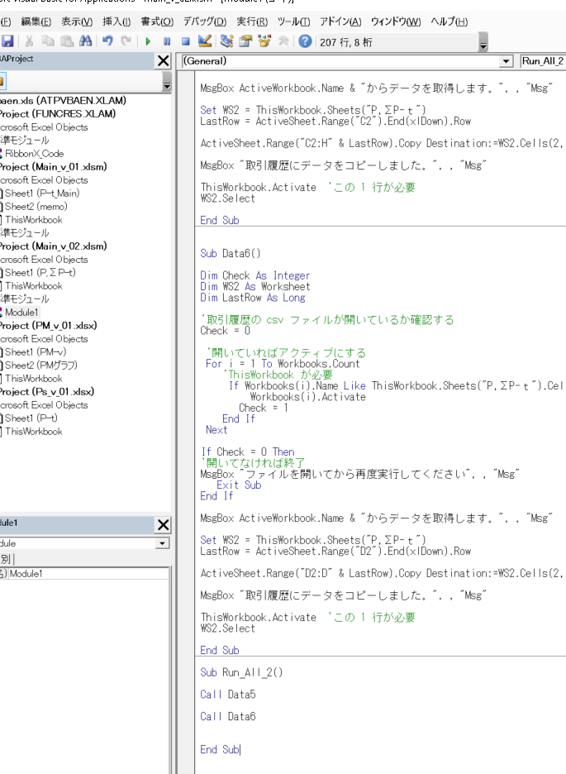
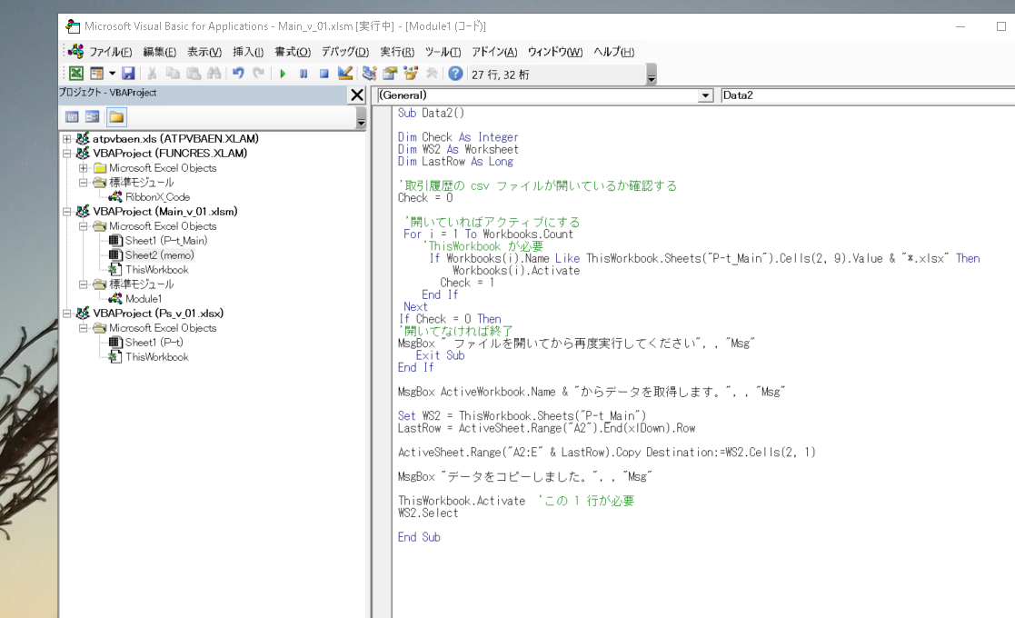
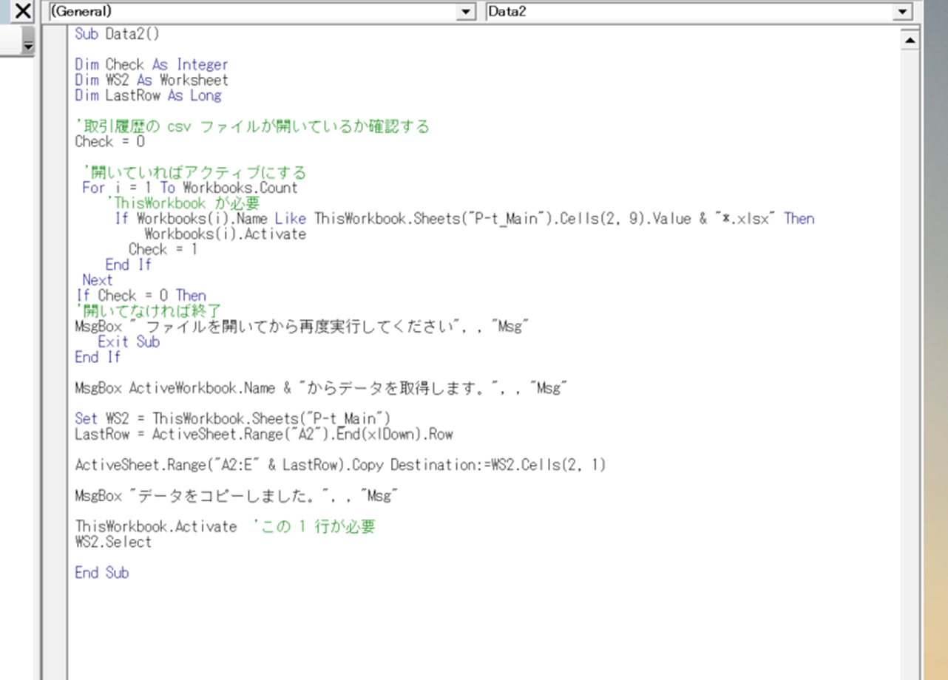
"ThisWorkbook":書き込む先のExcel(手を加えている方のExcel)
ActiveWorkbook：読み込まれる方のExcel(貼り付けられるデータを持つ方のExcel)
実行されないときは“デバック”でどの分で問題が発生しているかを確認していく
拡張子“.xlsm”でしか書き込まれることができない
開いているbookにプログラムを書き込みたいとき
↑これを作ってここに書き込んでいく
右クリック→挿入→標準モジュール
.Range("A1").End(xlDown).Row：A1の列の値が記入されている所までを範囲にする
Sheets("P-t_Main").Cells(2, 9)：ここにActiveWorkbookの名前を書き込んでいる
Sheets("P-t_Main").Cells(2, 9).Value & "*.xlsx
の拡張子（xlsx）はActiveWorkbook（読み込まれる方）のものを書く
カーソルでクリックした区切り内が
この再生ボタンで再生される

